2
１ 気温と降水量 （平成２９年）
 |  |  |  |  |  |  |  |  |  |  |  |  |  |  |  |  | S~AM間にデータあり
気象観測場所 空港敷地内
 | 降水量 | 気 温
1 | 63.5 | 4.2
2 | 33.0 | 5.5
3 | 110.0 | 7.1
4 | 125.0 | 13.6
5 | 72.5 | 18.6
6 | 54.0 | 20.8
7 | 91.0 | 26.1
8 | 141.5 | 25.4
9 | 199.5 | 22.0
10 | 428.5 | 16.6
11 | 68.0 | 11.2
12 | 19.0 | 5.5

 | １月 | 2月 |  | 3月 | 4月 | 5月 |  | 6月 | 7月 | 8月 |  | 9月 | 10月 | 11月 |  | 12月
気 温 | 4.2 | 5.5 |  | 7.1 | 13.6 | 18.6 |  | 20.8 | 26.1 | 25.4 |  | 22.0 | 16.6 | 11.2 |  | 5.5
降水量 | 63.5 | 33.0 |  | 110.0 | 125.0 | 72.5 |  | 54.0 | 91.0 | 141.5 |  | 199.5 | 428.5 | 68.0 |  | 19.0

２ 土地の地目別面積 （各年１月１日現在）

 | 田 | 畑 | 宅地 | 山林 | 原野 | 雑種地 | 池沼 | その他
昭和40年 | 26.21 | 21.18 | 3.88 | 33.88 | 5.05 | 2.01 | 1.04 | 37.26
50 | 28.85 | 20.82 | 7.07 | 32.35 | 6.92 | 16.58 | 1.09 | 16.82
60 | 30.69 | 18.56 | 12.38 | 28.85 | 6.33 | 31.15 | 0.82 | 1.72
平成 ７年 | 28.18 | 16.88 | 15.01 | 24.49 | 4.41 | 31.59 | 0.43 | 10.28
17 | 27.1 | 14.67 | 16.61 | 21.13 | 3.71 | 38.55 | 0.51 | 8.99
28 | 43.98 | 34.41 | 25.62 | 40.24 | 5.24 | 45.82 | 0.53 | 18
29 | 43.95 | 33.74 | 25.73 | 40.16 | 5.21 | 44.26 | 0.46 | 20.33
30 | 43.91 | 33.7 | 25.9 | 40.02 | 5.22 | 44.29 | 0.44 | 20.36

 | 田 |  | 畑 |  | 宅地 |  | 山林 |  | 原野 |  | 雑種地 |  | 池沼 |  | その他
昭和40年 | 20.1 |  | 16.2 |  | 3.0 |  | 26.0 |  | 3.9 |  | 1.5 |  | 0.8 |  | 28.5
50 | 22.1 |  | 16.0 |  | 5.4 |  | 24.8 |  | 5.3 |  | 12.7 |  | 0.8 |  | 12.9
60 | 23.5 |  | 14.2 |  | 9.5 |  | 22.1 |  | 4.9 |  | 23.9 |  | 0.6 |  | 1.3
平成 ７年 | 21.5 |  | 12.9 |  | 11.4 |  | 18.6 |  | 3.4 |  | 24.1 |  | 0.3 |  | 7.8
17 | 20.6 |  | 11.2 |  | 12.7 |  | 16.1 |  | 2.8 |  | 29.4 |  | 0.4 |  | 6.8
28 | 20.6 |  | 16.1 |  | 12.0 |  | 18.8 |  | 2.5 |  | 21.4 |  | 0.2 |  | 8.4
29 | 20.6 |  | 15.8 |  | 12.0 |  | 18.8 |  | 2.4 |  | 20.7 |  | 0.2 |  | 9.5
30 | 20.6 |  | 15.8 |  | 12.1 |  | 18.7 |  | 2.4 |  | 20.7 |  | 0.2 |  | 9.5

3
１-１ 位 置
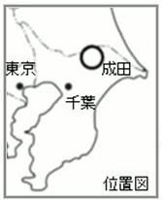
 |  |  |  |  |  | (平成30年4月1日)

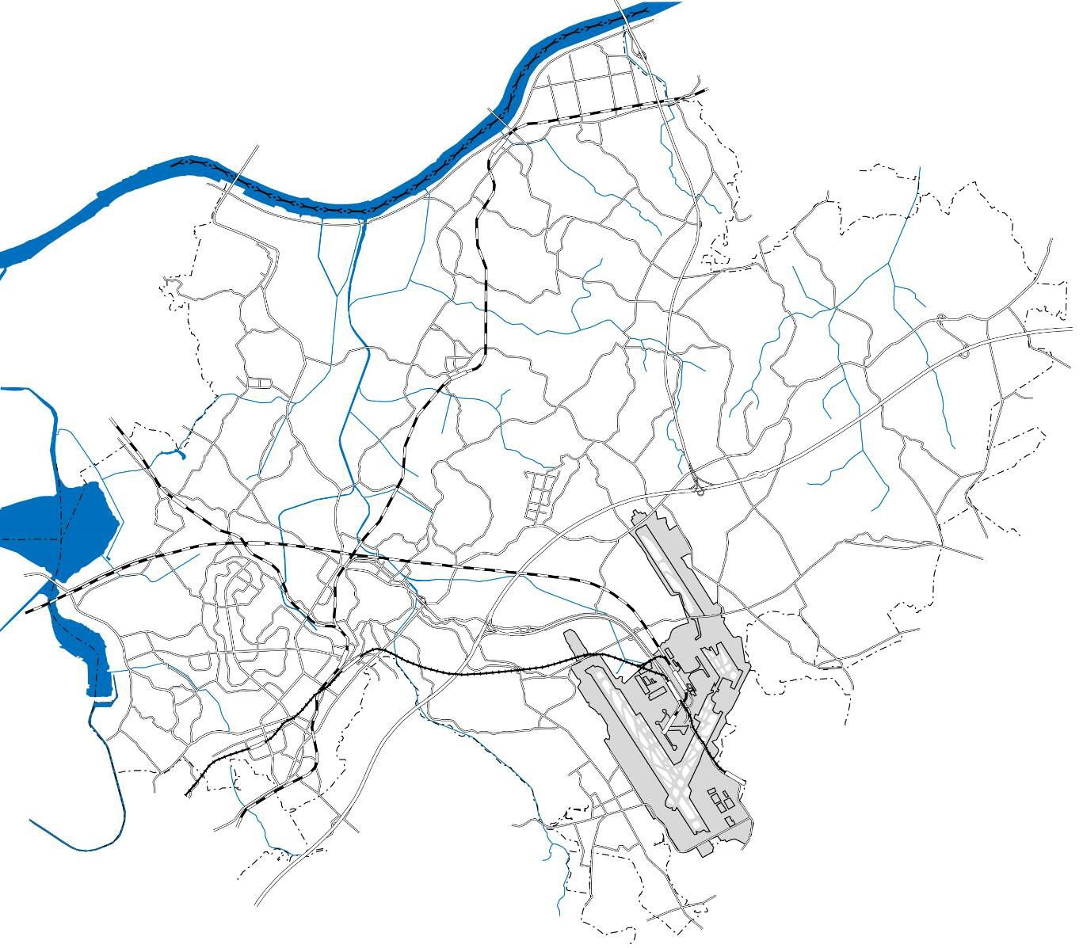

茨城県
利根川
根木名川
大須賀川
印旛沼
富里市
印西市
香取市
多古町
酒々井町
栄町
芝山町
成田国際空港
久住駅
下総
松崎駅
成田
湯川駅
公津の
杜駅
空港第２ビル駅
芝山
千代田駅
東成田駅
成田空港駅
神崎町
滑河駅
京成
成田駅
ＪＲ成田駅

本市は千葉県の北部中央の北総台地に位置し，北は神崎町，利根川を隔てて茨城県，西は栄
町，印旛沼を隔てて印西市，南は酒々井町，富里市，芝山町，東は多古町，香取市に接する。面
積は213.84ｋ㎡（県下６位）で県土の約4.1％を占める。

 | 位 置 | 極東 | 所字北割地先 | 東経 | 140度28分21秒
 |  | 極西 | 北須賀字中外埜地先 | 東経 | 140度14分57秒
 |  | 極南 | 南三里塚字東地先 | 北緯 | 35度43分24秒
 |  | 極北 | 小浮字流作地先 | 北緯 | 35度54分09秒
 | 面 積 | 213.84ｋ㎡
 | 広ぼう | 東西 | 20.1ｋｍ | 南北 | 19.9ｋｍ
 | 市役所 | 東経 | 140度19分06秒 | 北緯 | 35度46分36秒

 |  |  |  |  |  | 資料 総務課

4
１-２ 地形と地質

地勢等高線図概況
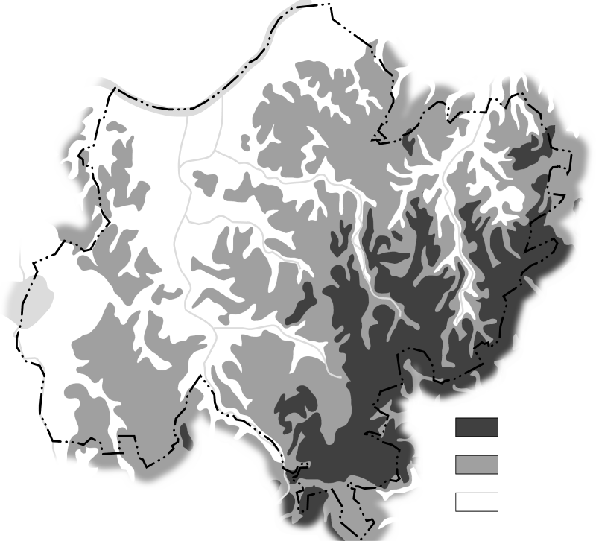
40m以上
20～40m未満
20m未満

本市の地形は，南東の大栄地区及び遠山地区から北西の下総地区及び豊住地区と西の公津地区
に向かって低くなっており，東部及び南部の台地と北部及び西部の平地に大別される。
最高部は南三里塚地先の標高42ｍで，最低部は安西地先の標高１ｍである。また，地質はおお
むね赤褐色の関東ローム層で，次いで黄褐色の砂層と小砂利混じりのいわゆる成田層で形成され
ている。
この成田層は洪積世（約10万年前）に，まだ成田市が古東京湾と呼ばれる鹿島方面に開いた内
湾の海底にあった頃，長い時間をかけて土砂が堆積してできたものであり，その後数万年前の関
東地方一帯の隆起により陸地化した。

